笔记
1 | 确定任务需要用到的mavros话题名称与消息类型阅读mavros的官方文档
2 | 头文件需要包含所需要用到的消息类型的.h文件 | 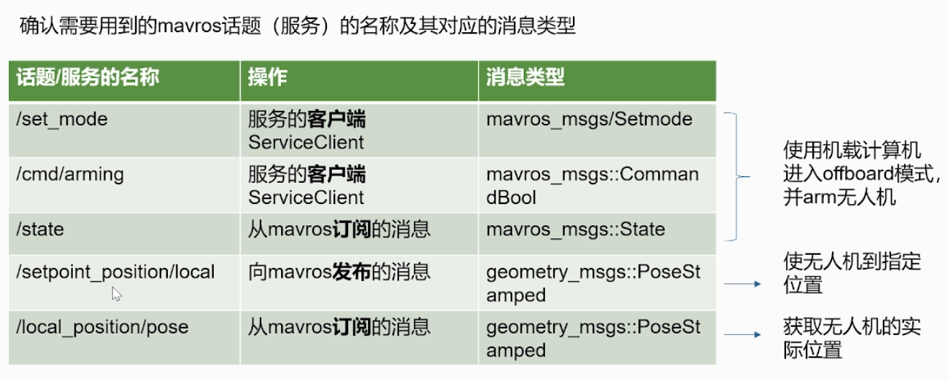
3 | 声明发布消息，订阅消息和服务的对象，并编写相应的回调函数
4 | 确定节点的频率，在进行ros开发的时候，一定要绷住一根弦，频率的影响很大，尤其是在进行多个节点的多个消息的通信的时候。在这里，位置数据的发送频率必须要大于2Hz
5 | )编写功能代码段应用mavros控制无人机常用的功能代码段

gazebo仿真步骤 | make px4_sitl gazebo
 | roslaunch mavros px4.launch fcu_url:="udp://:14540@127.0.0.1:14557"
 | rosrun offboard pkg offboard node

 | roslaunch px4 mavros_posix_sitl.launch
 | 添加H
 | cd catkin_ws/
 | source devel/setup.bash
 | rosrun wurenji_node going_land
 | conda activate yolo
 | cd catkin_ws/
 | source devel/setup.bash
 | roslaunch yolov8_ros yolo_v8.launch

